対象災害選択シート
令和8年5月末更新履歴
...
A3 追記
⇒
・表紙、様式1（目的）、別表1に必要な事項が自動で反映されます。
...
防災体制確立の判断時期に基づき、注意、警戒、非常の体制をとり、管理権限者が定めた統括管理者のもと、総括・情報班、避難誘導班が避難誘導等の活動を行う。

防災体制確立の判断時期に基づき、注意、警戒、非常の体制をとり、統括指揮者のもと情報連絡班、避難誘導班、装備品等準備班が避難誘導等の活動を行う。
...

作業シート
令和8年5月末更新履歴
...
DH35 2022 ⇒ 2026
DY35 4 ⇒ 5
CJ38
追記 ⇒ 対象災害選択シートの（対象災害）、（自衛水防組織）を選択してください。
...
V63 桃色着色
...
CH74,DW73 利用者緊急連絡先一覧表
⇒
保護者緊急連絡先一覧表
...
CG110
この計画は、本施設の幼児・児童・生徒の洪水時・雨水出水時・高潮時・津波の発生時・土砂災害の発生時の円滑かつ迅速な避難の確保を図ることを目的とする。
また、作成した避難確保計画に基づいて、安全な避難行動を確実に行うことができるよう、防災教育や訓練を行い、施設の職員や幼児・児童・生徒に対して、洪水・雨水出水・高潮・津波・土砂災害に関する知識を深めるとともに、訓練等を通して課題等を抽出し、必要に応じてこの計画を見直ししていくものとする。
⇒
この計画は、学校の園児・児童・生徒の洪水時・雨水出水時・高潮時・津波の発生時・土砂災害の発生時の円滑かつ迅速な避難の確保を図ることを目的とする。
また、作成した避難確保計画に基づいて、安全な避難行動を確実に行うことができるよう、防災教育や訓練を行い、学校の職員や園児・児童・生徒に対して、洪水・雨水出水・高潮・津波・土砂災害に関する知識を深めるとともに、訓練等を通して課題等を抽出し、必要に応じてこの計画を見直ししていくものとする。
...
P119,CT119
通所 ⇒ 通学・通園
U119,CY119
入所 ⇒ 入所（寮 等）
CY120
〇（長期・短期） ⇒ 〇
AT125,DX125
休日 ⇒ 休校日・休園日
K126,AT126,CO126,DX125,CM130,CM132,H130
幼児・児童・生徒
⇒
園児・児童・生徒
...
Y139,AH139,AH142,Y143,AH143,Y145,AH145,Y147,AH147,Y152,AH152
桃色着色
DC139,DL139,DL142,DC143,DL143,DC145,DL145,DC147,DL147,DC152,DL152
桃色着色
...
AS172,DW172
※幼児・児童・生徒の避難支援
⇒
※園児・児童・生徒の避難支援
DE176
・気象情報等収集
⇒
・防災気象情報等の収集
DE183, DE190 ・気象情報、水位情報、避難情報
⇒
・防災気象情報、避難情報
EO185,EO192
・移動用車両の確保 ⇒ （・移動用車両の確保）
...
DW199
幼児・児童・生徒
⇒
園児・児童・生徒
Q208, CU208 ・大雨または洪水注意報が発表された場合
・●●川氾濫注意情報が発表された場合
⇒
・レベル2大雨、氾濫注意報が発表された場合
・レベル2氾濫注意情報が発表された場合
Q212, CU212
・大雨または洪水警報が発表された場合
・●●川氾濫警戒情報が発表された場合
⇒
・レベル3大雨、氾濫警報が発表された場合
・レベル3氾濫警戒情報が発表された場合
Q215, CU215
・●●川氾濫危険情報が発表された場合
・雨水出水氾濫危険情報が発表された場合 ⇒
・レベル4大雨、氾濫危険警報が発表された場合
・レベル4氾濫危険情報が発表された場合
・内水氾濫危険情報が発表された場合
...
CJ221
大型台風 ⇒ 非常に強い台風
翌日の通所部門を臨時休業とする
⇒ 翌日を臨時休校・休園とする
通所部門を臨時休業とする。
⇒ 臨時休校・休園とする
CK228
大雨警報又は特別警報
洪水警報
⇒ ・レベル3大雨警報又はレベル4大雨危険警報や内水氾濫危険情報
・レベル3氾濫警報又はレベル4氾濫危険警報
G231,CK231
※開業時間と幼児・児童・生徒の通所にかかる時間も考慮して、休業の判断をする。
⇒
※園児・児童・生徒の通学・通園にかかる時間も考慮して、休校・休園の判断をする。
...
AS240,DW240
幼児・児童・生徒
⇒
園児・児童・生徒
DE244
・気象情報等収集
⇒
・防災気象情報等の収集
DE251, 260 ・気象情報、水位情報、避難情報
⇒
・防災気象情報や避難情報
EO253,EO260
・移動用車両の確保 ⇒ （・移動用車両の確保）
...
CM267,DW267
幼児・児童・生徒
⇒
園児・児童・生徒
Q276, CU276 ・高潮注意報（警報級に切り替える可能性に言及されていないもの）が発表された場合
⇒
・レベル2高潮注意報が発表された場合
Q280, CU280
・高潮注意報（警報級に切り替える可能性高い）が発表された場合
⇒
・レベル3高潮警報が発表された場合
Q283, CU283
・高潮警報または高潮特別警報が発表された場合
⇒
・レベル4高潮危険警報が発表された場合
...
CJ288
追加⇒早期注意情報（警報級の可能性）の「中」または「高」が発表されている場合や
大型台風 ⇒ 非常に強い台風
翌日の通所部門を臨時休業とする
⇒ 翌日を臨時休校・休園とする
通所部門を臨時休業とする。
⇒ 臨時休校・休園とする
CK294
高潮警報又は特別警報
⇒ ・レベル3高潮警報又はレベル4高潮危険警報
G298,CK298
※開業時間と幼児・児童・生徒の通所にかかる時間も考慮して、休業の判断をする。
⇒
※園児・児童・生徒の通学・通園にかかる時間も考慮して、休校・休園の判断をする。
...
元データ
...
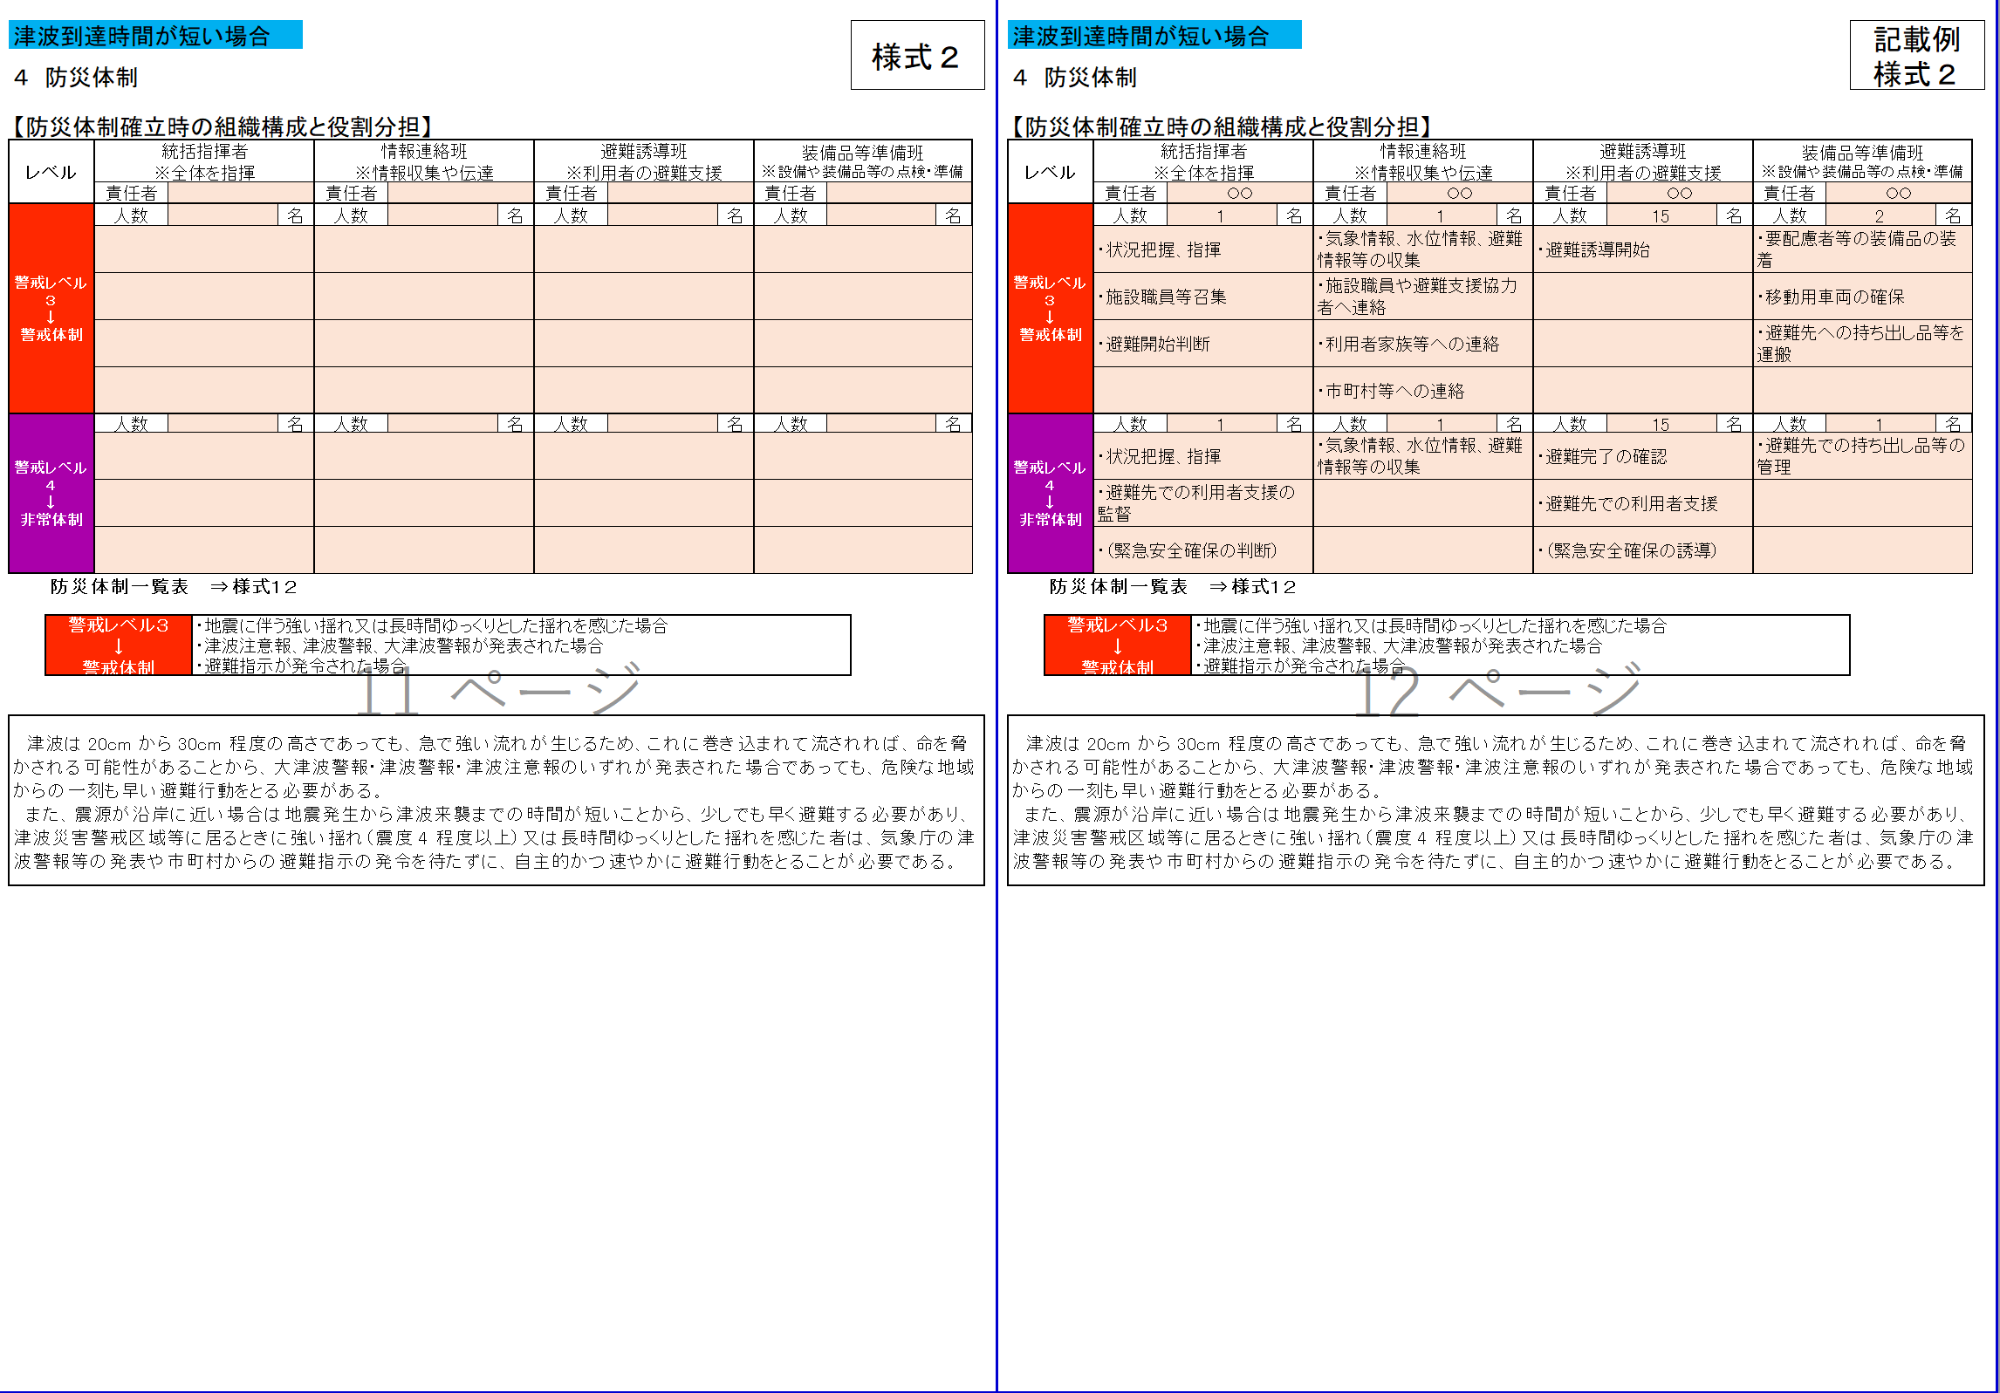
...
元データ
...
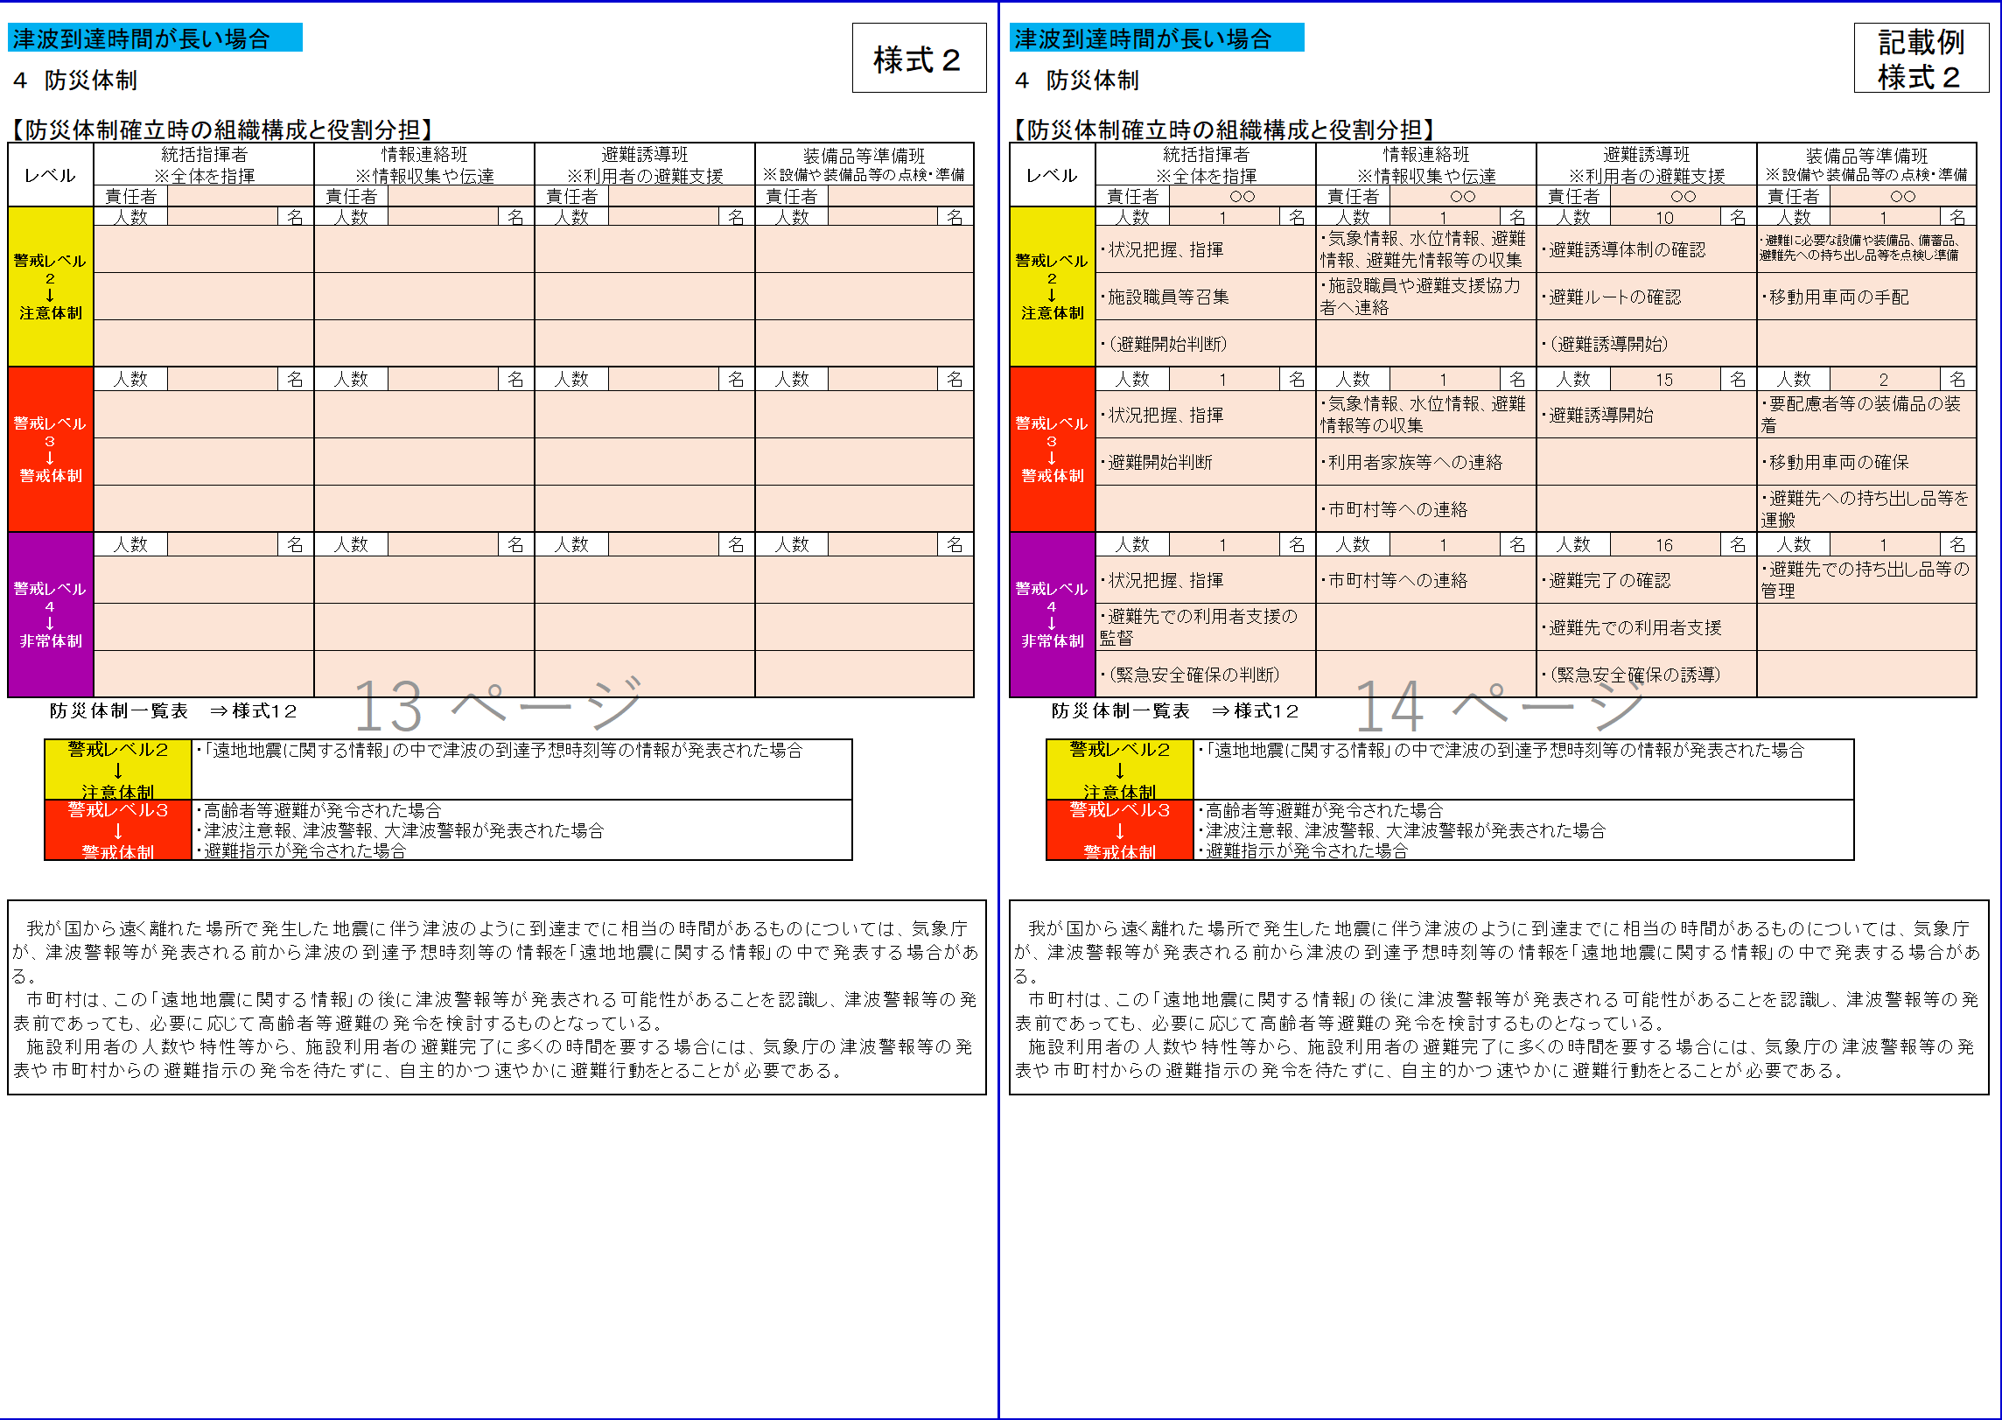
...
AS443,DW443
幼児・児童・生徒
⇒
園児・児童・生徒
DE447
・気象情報等収集
⇒
・防災気象情報等の収集
DE454, DE461 ・気象情報、水位情報、避難情報
⇒
・防災気象情報、避難情報
EO456,EO463
・移動用車両の確保 ⇒ （・移動用車両の確保）
...
CM470,DW470
幼児・児童・生徒
⇒
園児・児童・生徒
Q476,CU476
削除⇒または暴風警報
Q479, CU479 ・大雨注意報が発表された場合
⇒
・レベル2土砂災害注意報が発表された場合
Q483, CU483
・大雨警報が発表された場合
⇒
・レベル3土砂災害警報が発表された場合
Q486, CU486
・土砂災害警戒情報が発表された場合
⇒
・レベル4土砂災害危険警報が発表された場合
...
CK491
大型台風 ⇒ 非常に強い台風
翌日の通所部門を臨時休業とする
⇒ 翌日を臨時休校・休園とする
通所部門を臨時休業とする。
⇒ 臨時休校・休園とする
CK498
大雨警報又は特別警報
土砂災害警戒情報
⇒ レベル3土砂災害警報又はレベル4土砂災害危険警報
G501,CK501
※開業時間と幼児・児童・生徒の通所にかかる時間も考慮して、休業の判断をする。
⇒
※園児・児童・生徒の通学・通園にかかる時間も考慮して、休校・休園の判断をする。
...
CH520 ・洪水注意報、洪水警報
・大雨注意報、大雨警報、大雨特別警報
・キキクル（大雨・洪水警報の危険度分布）
・洪水予報
氾濫注意情報、氾濫警戒情報
氾濫危険情報、氾濫発生情報
⇒
・レベル2氾濫注意報、レベル3氾濫警報、
レベル4氾濫危険警報、レベル5氾濫特別警報
・レベル2大雨注意報、レベル3大雨警報、
レベル4大雨危険警報、レベル5大雨特別警報
・洪水キキクル
・水害リスクライン
・水位到達情報
レベル2氾濫注意情報、レベル3氾濫警戒情報、
レベル4氾濫危険情報、レベル5氾濫発生情報
CH529
・大雨注意報、大雨警報、大雨特別警報
・雨水出水氾濫危険情報
（水位周知下水道において発表される情報）
⇒
・レベル2大雨注意報、レベル3大雨警報、
レベル4大雨危険警報、レベル5大雨特別警報
・浸水キキクル
・内水氾濫危険情報、レベル５氾濫発生情報
（水位周知下水道において発表される情報）
CH534
・高潮注意報、高潮警報、高潮特別警報
⇒
・レベル2高潮注意報、レベル3高潮警報、
レベル4高潮危険警報、レベル5高潮特別警報
レベル5高潮氾濫発生情報
CH540
・大雨注意報、大雨警報、大雨特別警報
・土砂災害警戒情報
・土砂キキクル（大雨警報（土砂災害）の危険度分布）
⇒
・レベル2土砂災害注意報、レベル3土砂災害警報、
レベル4土砂災害危険警報、レベル5土砂災害特別警報
・土砂キキクル
...
CH524
・洪水キキクル
⇒ ・大雨キキクル（洪水キキクル）
CH531
・洪水キキクル
⇒ ・大雨キキクル（浸水キキクル）
...
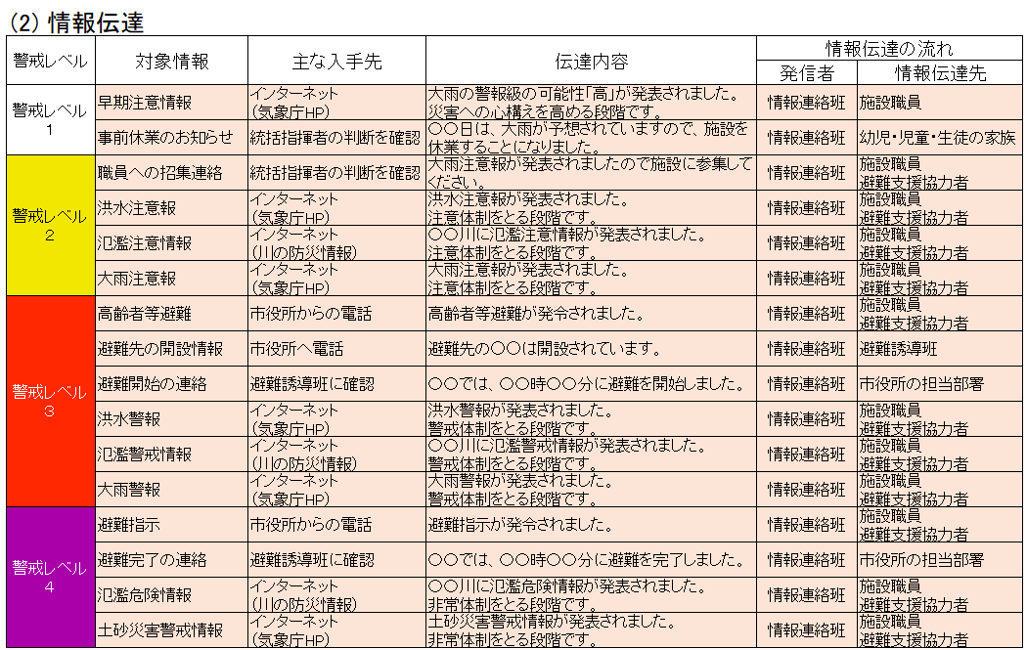
元データ
...
B570,CF570
追記
・利用者緊急連絡先一覧表 ⇒様式８
B571,CF571
追記
・緊急連絡網 ⇒様式９ B572,CF572
追記
・外部機関等の緊急連絡先一覧表 ⇒様式１０
...
B576,CF576
改ページおよび表頭追加
...
E594,CI594 桃色着色
CI594
幼児・児童・生徒
⇒
園児・児童・生徒
...
元データ
...
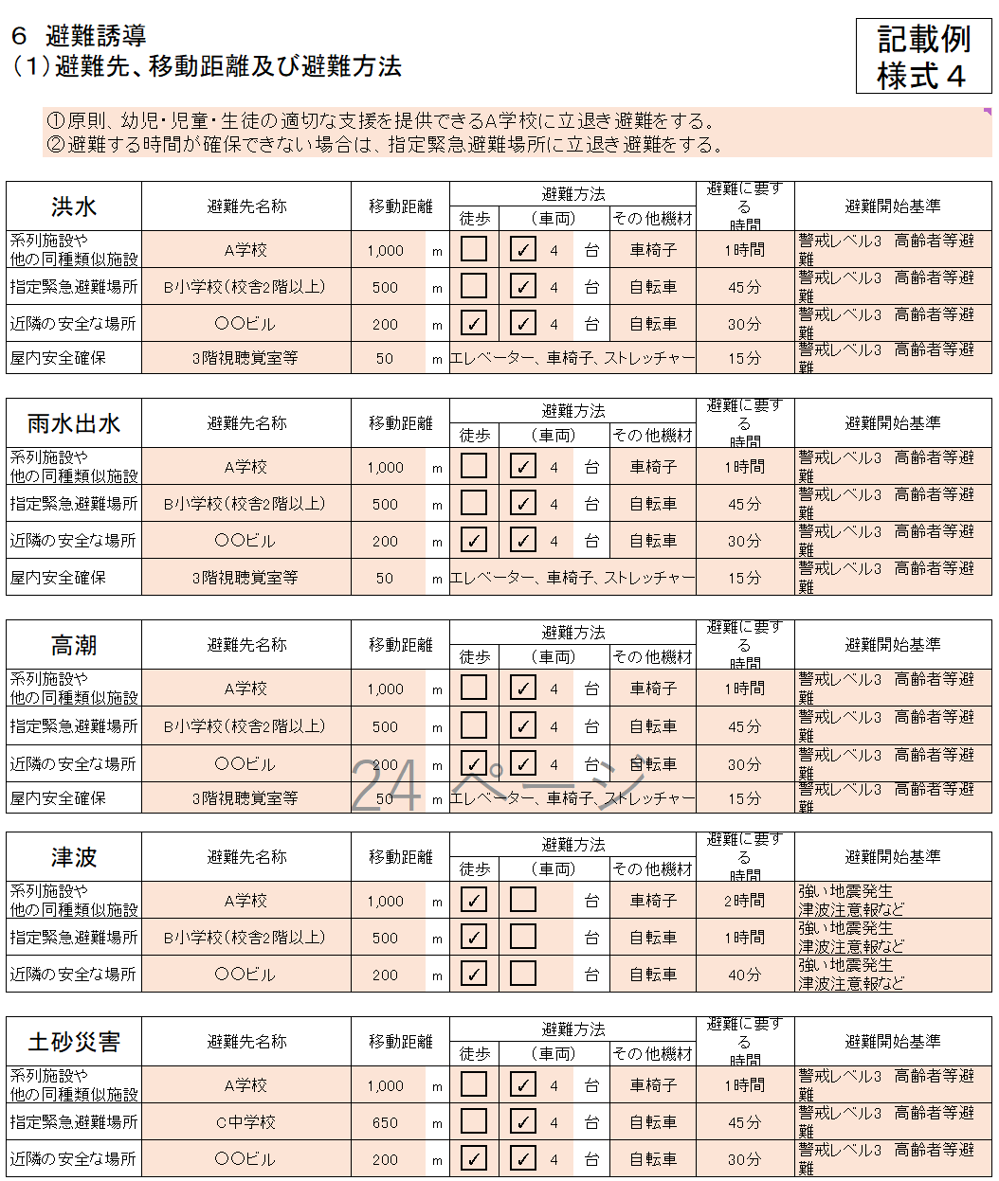
...
AL599,AL614,AL629,AL644,AL656
桃色着色
DP599,DP614,DP629,DP644,DP656
桃色着色
AP598,DT598,AP613,DT613,AP628,DT628,AP643,DT643,AP655,DT655
車両 → （車両）
...
Z696,Z697,Z703,Z704,DD696,DD697,DD703,DD704
その他の欄を追加
...
S693,CW693
上下階の移動のできる大型スロープの設置
⇒
上下階の移動のできる大型スロープ
S698,CW698
停電対策としての非常用電源の設置
⇒
停電対策としての非常用電源
S701,CW701
階段昇降機の設置
⇒
階段昇降機
...
S717～S734
文字を削除して桃色着色
CW722
幼児・児童・生徒
⇒
園児・児童・生徒
CW717～CW734
桃色着色
CW731
移動用の車両 → （移動用の車両）
...
Z753,Z759,Z765,Z773,Z779,Z788,Z794,Z801,Z807,Z813
文字を削除して桃色着色
DD753,DD759,DD765,DD773,DD779,DD788,DD794,DD801,DD807,DD813
文字を削除して桃色着色
DD753
幼児・児童・生徒 ⇒ 園児・児童・生徒
幼児・児童・生徒の家族 ⇒ 保護者
F764,CJ764
幼児・児童・生徒、幼児・児童・生徒の家族への防災教育 ⇒ 保護者への防災教育
DD765
保護者・家族等 ⇒ 保護者等
...
F770,CJ770
通所部門
⇒
通所部門（通学・通園）
DD773
保護者・家族等へ ⇒ 保護者
F793,CJ793
入所部門
⇒
入所部門(寮 等)
...
CI884
幼児・児童・生徒
⇒
園児・児童・生徒
...
 |  | 〇〇〇〇 |  |  |  | 012-3456-7890 |  |  |  |  | 4 |  | スクールバス |  | ストレッチャー |  |  | 〇〇〇〇
避難先へ移動
１単独歩行可能 ２介助必要 ３車いすを使用 ４ストレッチャーや担架が必要 ５その他
その他の対応
６自宅に帰宅 ７病院に搬送 ８その他

既に防災体制を確立している場合は、それを活用してもよい。 |  |  |  |  |  |  |  |  |  |  |  |  |  |  |  |  |  |  | 記載例 様式12

１５ 防災体制一覧表

 | 統括指揮者 |  |  | ( | 校長 |  | ) |  | ( | 代行者 |  | 教頭 |  | )
...
Z1053,DD1053 気象情報 ⇒ 防災気象情報
Z1055,DD1055 気象情報、水位情報 ⇒ 防災気象情報
Z1057,DD1057 気象情報、水位情報 ⇒ 防災気象情報
DD1058 幼児・児童・生徒家族等 ⇒ 保護者
...
Z1053,DD1053,Z1065,DD1065,Z1076,1076 桃色着色
Z1053,Z1065,Z1076 文字削除
DD1077,DD1079
・移動用車両の確保 ⇒ （・移動用車両の確保）
DD1069
幼児・児童・生徒
⇒
園児・児童・生徒
...
C1103,CF1103 追加⇒（案）
...
B1105,CF1105 桃色着色
B1105 削除
F1105
幼児・児童・生徒
⇒
園児・児童・生徒
...
DZ1159 洪水予報等の情報 ⇒ 防災気象情報等
AT1158～AT1162 文字削除、桃色着色
AT1168～AT1172 文字削除、桃色着色
...
AA1184,DE1184
幼児・児童・生徒
⇒
園児・児童・生徒
...
B1210,CF1210 桃色着色
...
 |  |  | 立退き避難
 |  |  | 避難先１ |  |  |  |  |  |  | 避難に要する時間 |  | 避難先２ |  |  |  | 避難に要する時間 | 避難先３ |  |  | 避難に要する時間
洪水 |  |  | A学校 |  |  |  |  |  |  | 1時間 |  | B小学校（校舎2階以上） |  |  |  | 45分 | ○○ビル |  |  | 30分
雨水出水 |  |  | A学校 |  |  |  |  |  |  | 1時間 |  | B小学校（校舎2階以上） |  |  |  | 45分 | ○○ビル |  |  | 30分
高潮 |  |  | A学校 |  |  |  |  |  |  | 1時間 |  | B小学校（校舎2階以上） |  |  |  | 45分 | ○○ビル |  |  | 30分
津波 |  |  | A学校 |  |  |  |  |  |  | 2時間 |  | B小学校（校舎2階以上） |  |  |  | 1時間 | ○○ビル |  |  | 40分
土砂災害 |  |  | A学校 |  |  |  |  |  |  | 1時間 |  | C中学校 |  |  |  | 45分 | ○○ビル |  |  | 30分


洪水 避難経路（➡）
雨水出水 避難経路（➡）
高潮 避難経路（➡）
津波 避難経路（➡）
土砂災害 避難経路（➡）
B1221,CF1221 桃色着色

※施設の位置、避難先の位置、避難方法（徒歩、自動車等）、避難に要する時間等を記載してください。
避難先は、避難訓練等により避難できることを確かめ、必要に応じ見直しするものとする。

 |  |  |  |  |  |  |  |  |  |  |  |  |  |  |  |  |  |  | 記載例 別紙２

B1263,CF1263 桃色着色
CF1263
洪水時・雨水出水時・高潮時・土砂災害の発生時の施設建物内の避難経路は以下のものとする。
⇒
洪水時・雨水出水時・高潮時の施設建物内の避難経路は以下のものとする。
【施設建物内の避難経路図】
洪水時・雨水出水時・高潮時の施設建物内の避難経路は以下のものとする。

 |  |  | 屋内安全確保 |  |  |  |  | 避難に要する 時間

 |  |  | 3階視聴覚室等 |  |  |  |  | 15分
 |  |  | 3階視聴覚室等 |  |  |  |  | 15分
 |  |  | 3階視聴覚室等 |  |  |  |  | 15分
B1272,CF1272 桃色着色
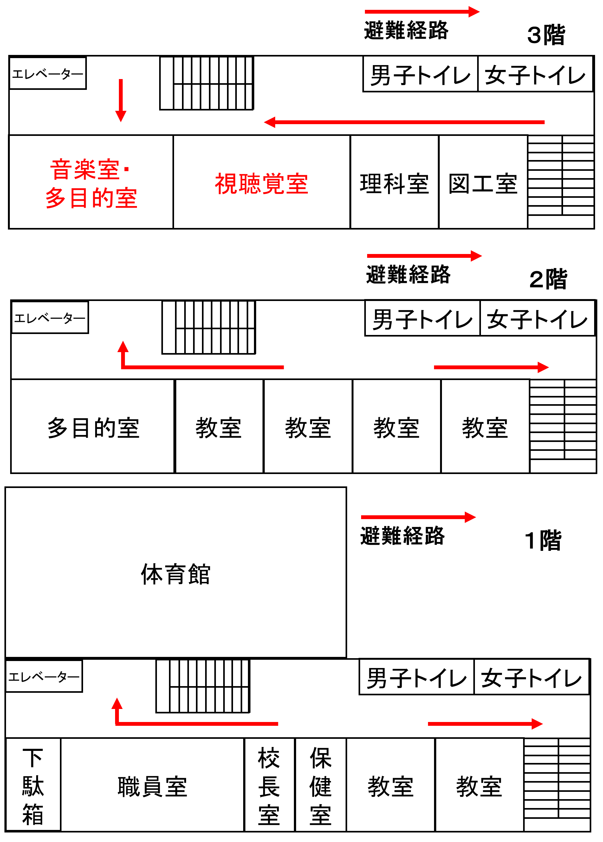

DQ1322
気象情報等収集⇒防災気象情報等収集
DQ1328,DQ1335 ・気象情報、水位情報、避難情報
⇒
・防災気象情報、避難情報
BA1317,EE1317
幼児・児童・生徒
⇒
園児・児童・生徒
...
 |  |  |  |  |  |  |  |  |  |  |  |  |  |  |  |  |  |  | 記載例 別紙３
...
C1328, CG1328 ■大雨注意報
■洪水注意報
■高潮注意報
⇒
■レベル2大雨注意報
■レベル2氾濫注意報
■レベル2氾濫注意情報
■レベル2土砂災害注意報
■レベル2高潮注意報
C1336, CG1336 ■洪水警報
■氾濫警戒情報
■高潮注意報
■大雨警報（土砂災害）
⇒
■レベル3大雨警報
■レベル3氾濫警報
■レベル3氾濫警戒情報
■レベル3土砂災害警報
■レベル3高潮警報
DQ1337
利用者家族等 ⇒ 保護者
C1344, CG1344
■大雨特別警報
■氾濫発生情報
⇒
■レベル4大雨危険警報
■内水氾濫危険情報
■レベル4氾濫危険警報
■レベル4氾濫危険情報
■レベル4土砂災害危険警報
■レベル4高潮危険警報
C1353, CG1353
■大雨特別警報
■氾濫発生情報
⇒
■レベル5大雨特別警報
■レベル5氾濫発生情報
■レベル5氾濫特別警報
■レベル5土砂災害特別警報
■レベル5高潮特別警報
■レベル5高潮氾濫発生情報
...
ES1332,ES1337
・移動用車両の確保 ⇒ （・移動用車両の確保）
DC1535
・緊急安全確保
⇒
・全員、緊急安全確保

